Modele de donnees
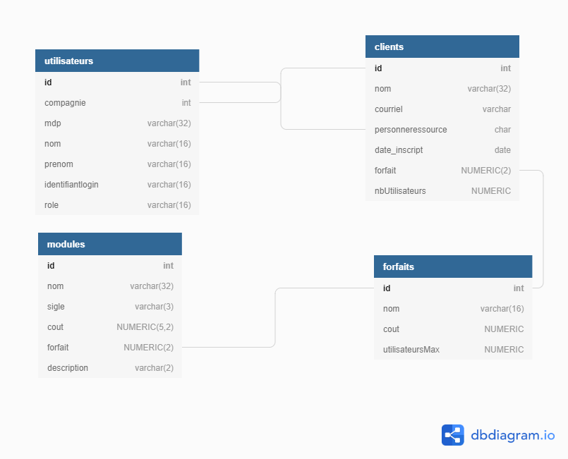
 | On établit notre diagramme de données. Fichiers plats, BD et SGBD, Big Data, etc. On indique comment nos données sont préservées.

Équipe 3
François Lapierre
Caroline Emond Serret
Dany Viens

Base de donnée SAAS (serveur)

Possibilité de visualiser le code interractif :
https://dbdiagram.io/d/60219e5580d742080a39b4bd
(Mettre la souris sur une ligne pour affiche les liaisons)

Les détails sont dans le fichiers _BDR_SAAStxt

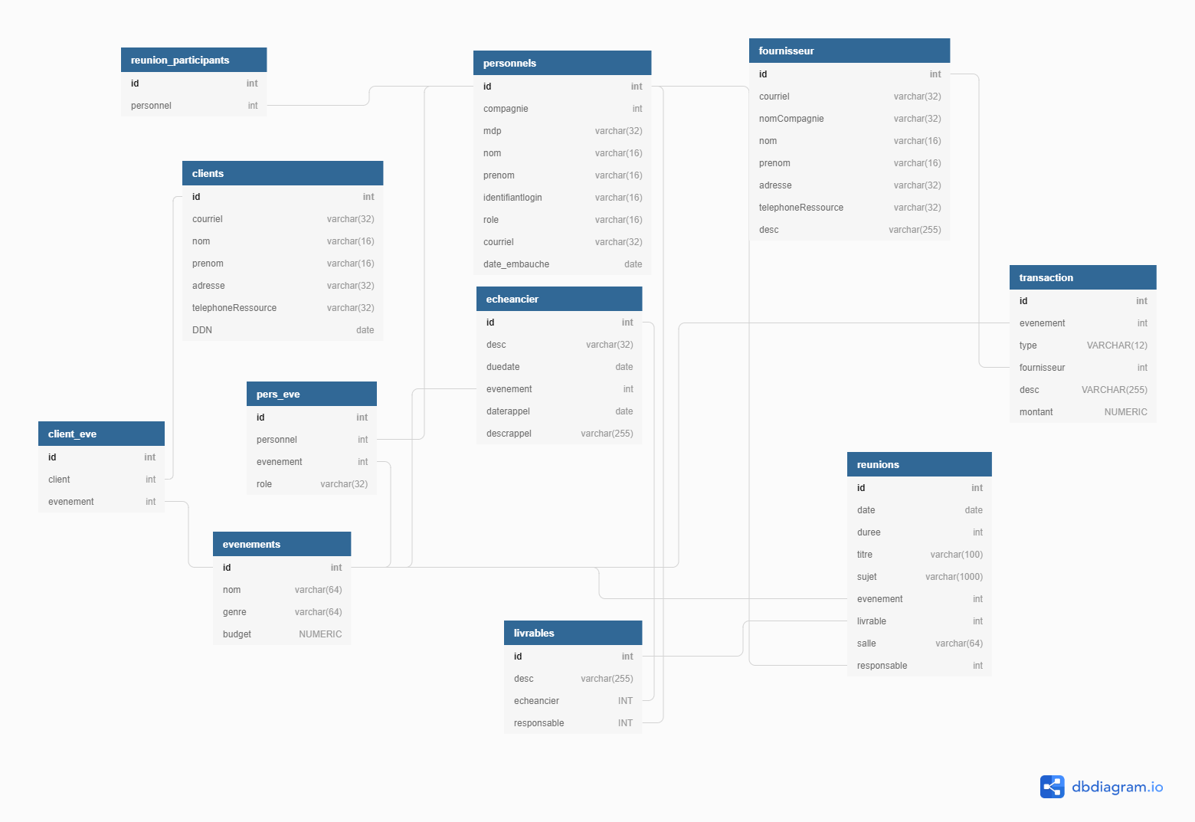

Base de donnée Projet (pour client)

Possibilité de visualiser le code interractif :
https://dbdiagram.io/d/6021a67080d742080a39b57d
(Mettre la souris sur une ligne pour affiche les liaisons)

Les détails sont dans le fichiers _BDR_PROJET.txt

